상품제안서
[바쏘] 더블머그 리유저블 텀블러 350ml | 상품코드: F11093

 |  |  |  |  |  |  | 02-412-0044 | www.easy1.co.kr
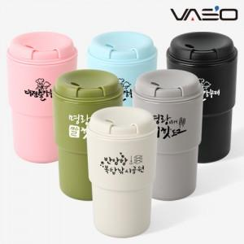

【상세/제작정보】 | 다양한 색상으로 실용적이 텀블러

【인쇄/포장옵션】 | 실크 / 포장지포장

【공급단가】 | 수량 | 100~ | 300~ | 500~ | 1,000~ | 3,000~
*VAT별도 | 단가 | 3,920원 | 3,780원 | 3,640원 | 3,500원 | 3,360원

【상품 URL】 | http://www.easy1.co.kr/src/goods_detail.php?gdno=11093

